상품제안서
내셔널 지오그래픽 오리지널 머그 400 | 상품코드: S48400

 |  |  |  |  |  |  | 02-713-8555 | www.synergygift.co.kr
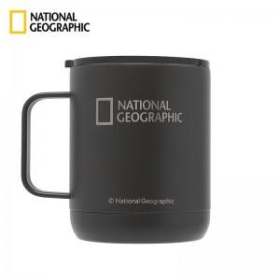

【상세/제작정보】

【인쇄/포장옵션】 | 레이저, 풀칼라 / 포장지포장

【공급단가】 | 수량 | 20~ | 100~ | 300~ | 500~ | 1,000~
*VAT별도 | 단가 | 24,700원 | 23,370원 | 22,230원 | 21,660원 | 21,280원

【상품 URL】 | https://www.synergygift.co.kr:443/src/goods_detail.php?gdno=48400

